Karte
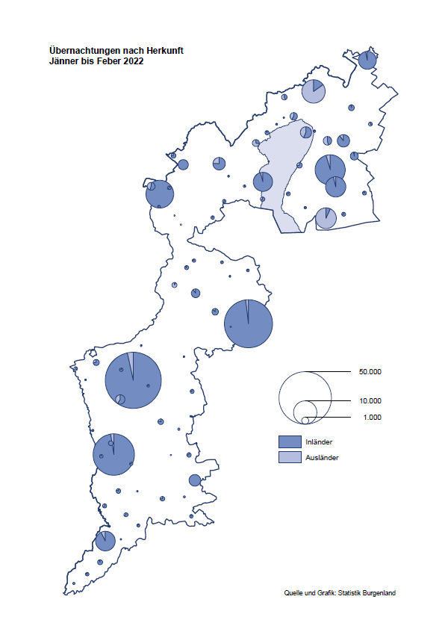

Bgld
Ankünfte nach Unterkunftsart |  |  |  |  |  |  |  | Übernachtungen nach Unterkunftsart |  |  |  |  |  |  |  | Daten für Grafik 2:
Feber 2022 |  |  |  |  |  |  |  | Feber 2022 |  |  |  |  |  |  |  |  | Monat | 2022 | 2021 | Ø 2011-2021 | 2021 | 2020 | 2019 | 2018 | 2017 | 2016 | 2015 | 2014 | 2013 | 2012 | 2011

Unterkunftsart | Ankünfte |  |  |  |  |  |  | Unterkunftsart | Übernachtungen |  |  |  |  |  |  |  |  | 236,706 | 2,510,061 | 2,883,826 | 2,510,061 | 2,287,961 | 3,144,232 | 3,050,564 | 3,092,657 | 3,084,025 | 2,914,691 | 2,912,637 | 2,853,243 | 2,938,655 | 2,933,357
 | Inländer |  | Ausländer |  | insgesamt |  |  |  | Inländer |  | Ausländer |  | insgesamt
 | 2021 | 2022 | 2021 | 2022 | 2021 | 2022 | % |  | 2021 | 2022 | 2021 | 2022 | 2021 | 2022 | % | Jänner | 1 | 115,620 | 29,476 | 128,877 | 29,476 | 145,353 | 142,561 | 145,246 | 145,386 | 144,674 | 134,038 | 133,981 | 132,179 | 136,230 | 128,519
 |  |  |  |  |  |  |  |  |  |  |  |  |  |  |  | Feber | 2 | 121,086 | 34,472 | 130,386 | 34,472 | 151,431 | 140,588 | 142,295 | 142,728 | 145,581 | 135,782 | 142,631 | 131,305 | 135,387 | 132,050
Burgenland | 3,520 | 36,972 | 1,089 | 5,149 | 4,609 | 42,121 |  | Burgenland | 29,122 | 106,844 | 5,350 | 14,242 | 34,472 | 121,086 |  | März | 3 |  | 45,792 | 138,154 | 45,792 | 64,358 | 163,253 | 168,732 | 155,317 | 173,021 | 148,988 | 147,200 | 164,265 | 148,907 | 139,865
Gewerbl. Beherbergungsbetrieb | 2,079 | 33,624 | 811 | 4,576 | 2,890 | 38,200 |  | Gewerbl. Beherbergungsbetrieb | 8,222 | 77,327 | 3,426 | 11,610 | 11,648 | 88,937 |  | April | 4 |  | 50,285 | 180,435 | 50,285 | 5,072 | 244,826 | 224,025 | 232,034 | 202,440 | 201,029 | 212,756 | 185,187 | 215,698 | 211,430
5/4-Stern | 394 | 27,642 | 279 | 2,386 | 673 | 30,028 |  | 5/4-Stern | 1,770 | 64,211 | 896 | 6,557 | 2,666 | 70,768 |  | Mai | 5 |  | 158,476 | 255,706 | 158,476 | 46,179 | 283,418 | 306,488 | 278,950 | 328,809 | 292,559 | 285,056 | 297,188 | 278,023 | 257,616
3-Stern | 1,488 | 4,450 | 330 | 897 | 1,818 | 5,347 |  | 3-Stern | 5,494 | 10,395 | 1,543 | 2,095 | 7,037 | 12,490 |  | Juni | 6 |  | 333,648 | 310,539 | 333,648 | 233,437 | 353,757 | 312,160 | 347,452 | 298,750 | 304,686 | 319,646 | 276,693 | 292,628 | 343,074
2/1-Stern | 197 | 1,532 | 202 | 1,293 | 399 | 2,825 |  | 2/1-Stern | 958 | 2,721 | 987 | 2,958 | 1,945 | 5,679 |  | Juli | 7 |  | 472,159 | 428,075 | 472,159 | 447,640 | 430,134 | 431,967 | 436,808 | 437,717 | 417,086 | 403,168 | 408,674 | 409,575 | 413,893
Privatquartier nicht auf Bauernhof | 118 | 771 | 94 | 187 | 212 | 958 |  | Privatquartier nicht auf Bauernhof | 337 | 1,793 | 841 | 625 | 1,178 | 2,418 |  | Aug | 8 |  | 557,336 | 510,964 | 557,336 | 546,671 | 513,292 | 486,508 | 503,565 | 510,434 | 483,048 | 494,104 | 488,499 | 519,743 | 517,405
Privatquartier auf Bauernhof | 55 | 100 | 13 | 38 | 68 | 138 |  | Privatquartier auf Bauernhof | 131 | 232 | 53 | 144 | 184 | 376 |  | Sept | 9 |  | 360,851 | 301,237 | 360,851 | 369,853 | 301,838 | 294,404 | 306,558 | 299,008 | 282,739 | 260,716 | 264,879 | 291,135 | 281,631
Campingplatz | 0 | 61 | 0 | 4 | 0 | 65 |  | Campingplatz | 0 | 88 | 0 | 8 | 0 | 96 |  | Okt | 10 |  | 257,755 | 216,114 | 257,755 | 203,553 | 225,667 | 217,367 | 218,450 | 217,470 | 203,272 | 206,019 | 203,858 | 211,959 | 211,883
Kurheim der Sozialvers.träger | 331 | 330 | 2 | 2 | 333 | 332 |  | Kurheim der Sozialvers.träger | 8,608 | 8,706 | 50 | 40 | 8,658 | 8,746 |  | Nov | 11 |  | 126,150 | 161,562 | 126,150 | 46,036 | 193,867 | 183,958 | 181,241 | 179,370 | 171,475 | 171,477 | 179,421 | 179,009 | 165,174
Private und öffentliche Kurheime | 731 | 916 | 19 | 3 | 750 | 919 |  | Private und öffentliche Kurheime | 11,231 | 15,843 | 109 | 33 | 11,340 | 15,876 |  | Dez | 12 |  | 83,661 | 121,777 | 83,661 | 28,378 | 151,031 | 137,414 | 144,168 | 146,751 | 139,989 | 135,883 | 121,095 | 120,361 | 130,817
Jugendherberge | 48 | 82 | 22 | 1 | 70 | 83 |  | Jugendherberge | 64 | 108 | 75 | 1 | 139 | 109
Ferienwohnung, Ferienhaus | 98 | 1,033 | 124 | 322 | 222 | 1,355 |  | Ferienwohnung, Ferienhaus | 401 | 2,595 | 788 | 1,686 | 1,189 | 4,281 |  | Überschrift1: | Übernachtungen im Burgenland 2015
Sonstige Unterkunft | 60 | 55 | 4 | 16 | 64 | 71 |  | Sonstige Unterkunft | 128 | 152 | 8 | 95 | 136 | 247 |  | Überschrift2: | im Vergleich zu 2015 und Ø 2005-2015

Übernachtungen im Feber nach Unterkunftsarten
Übernachtungen nach Monaten
 | Ø 2011-2021 | 2021 | 2022
Jänner | 128,877 | 29,476 | 115,620
Feber | 130,386 | 34,472 | 121,086
März | 138,154 | 45,792
April | 180,435 | 50,285
Mai | 255,706 | 158,476
Juni | 310,539 | 333,648
Juli | 428,075 | 472,159
Aug | 510,964 | 557,336
Sept | 301,237 | 360,851
Okt | 216,114 | 257,755
Nov | 161,562 | 126,150
Dez | 121,777 | 83,661
 |  |  |  |  |  |  |  |  |  |  |  |  |  |  |  | Daten für Grafik 1:
 |  |  |  |  |  |  |  |  |  |  |  |  |  |  |  |  | 2022 | 2021
 |  |  |  |  |  |  |  |  |  |  |  |  |  |  |  | 5/4-Stern | 70,768 | 2,666
 |  |  |  |  |  |  |  |  |  |  |  |  |  |  |  | 3-Stern | 12,490 | 7,037
 |  |  |  |  |  |  |  |  |  |  |  |  |  |  |  | 2/1-Stern | 5,679 | 1,945
 |  |  |  |  |  |  |  |  |  |  |  |  |  |  |  | Privatquartier | 2,794 | 1,362
 |  |  |  |  |  |  |  |  |  |  |  |  |  |  |  | Campingplatz | 96 | 0
 |  |  |  |  |  |  |  |  |  |  |  |  |  |  |  | Kurheim, Erhol. | 24,622 | 19,998
 |  |  |  |  |  |  |  |  |  |  |  |  |  |  |  | Sonst. Unterk. | 4,637 | 1,464

 |  |  |  |  |  |  |  |  |  |  |  |  |  |  |  | Kontrolle | 121,086 | 34,472

Gemeinde20
Die 20 Gemeinden mit den meisten Übernachtungen
Feber 2022

Gemeinde | Ankünfte |  |  | Übernachtungen
 | 2021 | 2022 | % | 2021 | 2022 | %

Bad Tatzmannsdorf | 479 | 7,604 |  | 9,459 | 29,315
Lutzmannsburg | 9 | 9,888 |  | 71 | 21,971
Stegersbach | 15 | 6,603 |  | 26 | 15,737
Frauenkirchen | 45 | 4,594 |  | 79 | 8,191
Bad Sauerbrunn | 318 | 441 |  | 3,286 | 6,460
Parndorf | 491 | 2,594 |  | 1,522 | 4,804
Jennersdorf | 127 | 1,876 |  | 259 | 3,472
Sankt Andrä am Zicksee | 182 | 218 |  | 3,208 | 3,390
Pamhagen | 0 | 857 |  | 0 | 3,238
Rust | 119 | 246 |  | 2,826 | 2,845
Kittsee | 122 | 137 |  | 2,388 | 2,726
Eisenstadt | 265 | 634 |  | 692 | 1,587
Steinbrunn | 140 | 430 |  | 469 | 1,303
Mönchhof | 204 | 183 |  | 1,386 | 1,266
Neusiedl am See | 149 | 425 |  | 513 | 1,214
Eberau | 41 | 4 |  | 1,125 | 1,128
Oberwart | 140 | 372 |  | 367 | 914
Neutal | 19 | 428 |  | 41 | 833
Marz | 91 | 362 |  | 166 | 747
Gols | 84 | 218 |  | 967 | 635

Die 10 Gemeinden mit den meisten Übernachtungen im Feber
 |  |  |  |  |  |  |  | Daten für Grafik: | 2021 | 2022 | 2021 | 2022
 |  |  |  |  |  |  | 1 | Bad Tatzmannsdorf | 9,459 | 29,315 | 68.9 | 135.3
 |  |  |  |  |  |  | 2 | Lutzmannsburg | 71 | 21,971 | 0.5 | 101.4
 |  |  |  |  |  |  | 3 | Stegersbach | 26 | 15,737 | 0.2 | 72.6
 |  |  |  |  |  |  | 4 | Frauenkirchen | 79 | 8,191 | 0.6 | 37.8
 |  |  |  |  |  |  | 5 | Bad Sauerbrunn | 3,286 | 6,460 | 23.9 | 29.8
 |  |  |  |  |  |  | 6 | Parndorf | 1,522 | 4,804 | 11.1 | 22.2
 |  |  |  |  |  |  | 7 | Jennersdorf | 259 | 3,472 | 1.9 | 16.0
 |  |  |  |  |  |  | 8 | Sankt Andrä am Zicksee | 3,208 | 3,390 | 23.4 | 15.6
 |  |  |  |  |  |  | 9 | Pamhagen | 0 | 3,238 | 0.0 | 14.9
 |  |  |  |  |  |  | 10 | Rust | 2,826 | 2,845 | 20.6 | 13.1
 |  |  |  |  |  |  |  | restliche Gemeinden | 13,736 | 21,663 | 100.0 | 100.0

 |  |  |  |  |  |  |  | Insgesamt | 34,472 | 121,086

